Hoja1
2023-08-25 14:37:25

LA PAZ 28 - HAEDO 4460-2005
BUENOS AIRES luquearti@gmail.com
____________________________________________________________________________________
"TABLA DE PLANCHAR”
“Reforzada 5 POSICIONES”
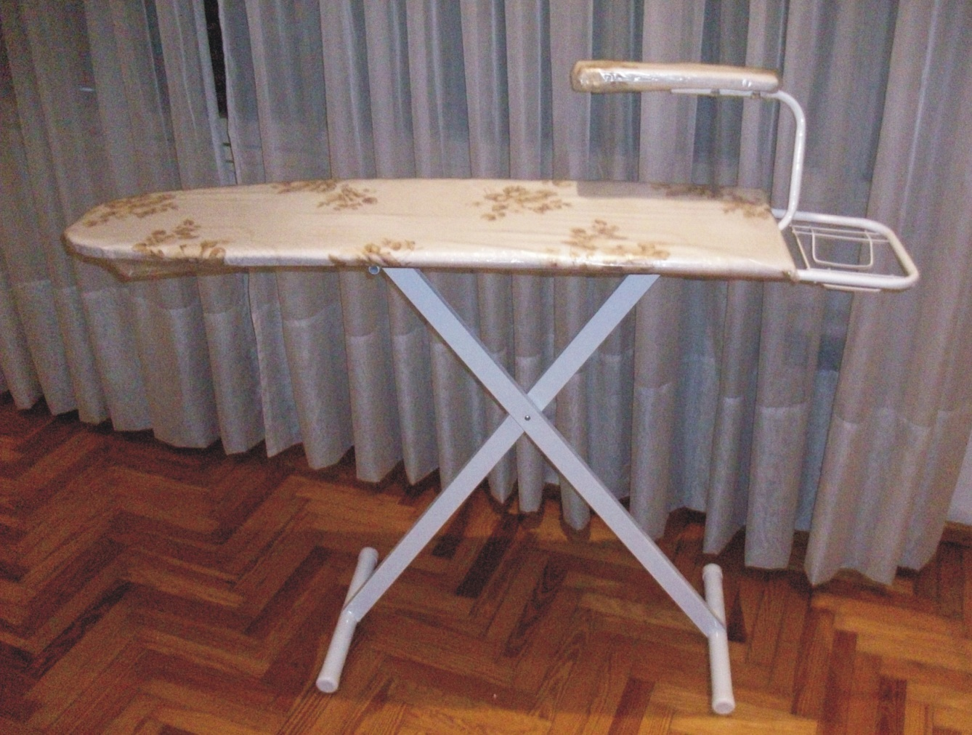
“Con Manguero”

COD. | DESCRIPCION | PRECIO
TAB-30 | 5 POSICIONES Con Posa Plancha y manguero | $ 9,998.12

M

